2678 铜陵市铜港路绿化工程
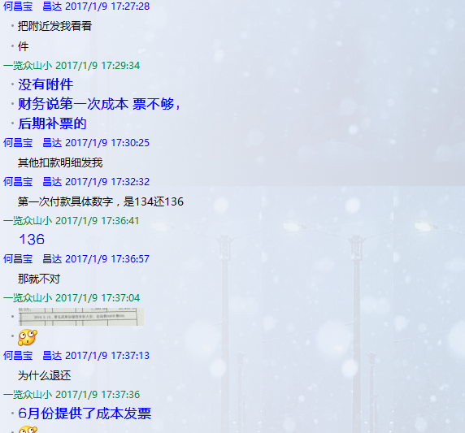
 |  | 合作工程款支付证书 |  |  |  |  | CD2016-010
工程名称 |  | 铜陵市铜港路绿化工程 |  |  |  | 合作单位 |  | 陈应生13905625595 |  | CD201515 | 36 | 麻阳苗族自治县兰长公路兰村段改造工程（A1标段） | 2015.4.17 | 5254627.00 | #REF! | 甘晟轩13875837583 | 中标通知书 原件在合肥
合同金额 |  | 3,366,005.00 | （2015-12-26中标） |  |  | ERP编号 |  | 2678
投保金说明、履保金说明、招投标费用说明
 |  |  |  |  |  |  |  |  |  | 到帐工程款10万，办理手续
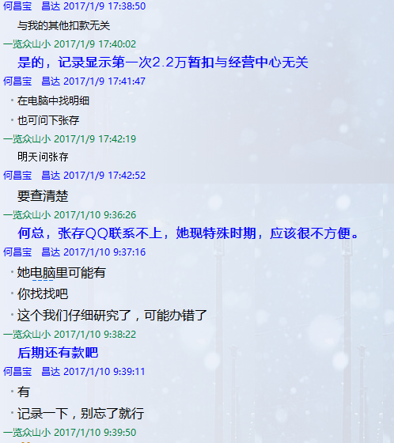
次数 | 工程款到账时间 | 到账金额（元） | 扣管理费3% | 代扣税金 |  | 代扣其它款 |  | 实际支付金额(元)
1 | 2016-02-04 | 1,433,250.00 | 42,997.50 |  |  |  | 22,000.00 | 1,368,252.50 |  | 个1%
 |  |  |  |  |  | 无成本票，暂扣2.2万。 |  |  |  | 外经证

 | 本 次
2 | 已提供成本票，退还上次暂扣的2.2万。 |  |  |  |  |  | 1,200.00 | 20,800.00
 |  |  |  |  |  | 2016.2.15，詹克武参加建投表彰大会，出场费600车费600

 |  | 22,000.00 |  |  |  |  |  |  | 本 次
 |  | 扣款明细？？？？ |  |  |  |  |  |  |  | 1.中标通知书、合同、税票、借条原件提供否？

 |  |  |  |  |  |  |  |  |  | 2、有无项目章？
 |  |  |  |  |  |  |  |  |  | 3、有无以公司名义签定的材料采购合同及收据？
 |  |  |  |  |  |  |  |  |  | 4、有无外经证？。

合计 |  | #VALUE! |  |  |  |  |  | 1,389,052.50 |  | 退还提前收取的管理费（NO.8）115107.38元
本次支付 金额 |  | 20,800.00 | 支付账号 | 陈应生 中国工商银行铜陵市牡丹支行 |  |  |  |  | 2.税票财务自开，无成本票。
 |  |  | 信 息： | 6222 0813 0800 0781 602 |  |  |  |  | 1.议标无中标通知书 | 1、中标通知书、合同原件已提供； 2 、本次借条原件、工程款税票、成本发票已提供。
申请部门 意见 |  | 1.中标通知书及施工合同原件在庐江； 2、此次无借条。 |  |  |  |  |  |  | 合同、中标通知书和借条的原件都在庐江。(安文件志、钱会计) | 1.中标通知书、合同原件已提供（安文志）；2.借条、税票原件已提供（钱玉荣）；3、无项目章 4、无以公司名义签定的材料采购合同及收据。5、有外经证？。（此项目外经证已交***）
项目管理 意见 |  | 何总、朱总已同意支付（附表背面截图）。 |  |  |  |  |  |  | 何总、朱总已同意支付（附表背面截图）。 |  | 材料齐全（见第11次付款证书）。
财务审核 意见 |  | 此次工程款到帐确认： |  |  | 成本票确认：
质安稽查 意见
总经理审批

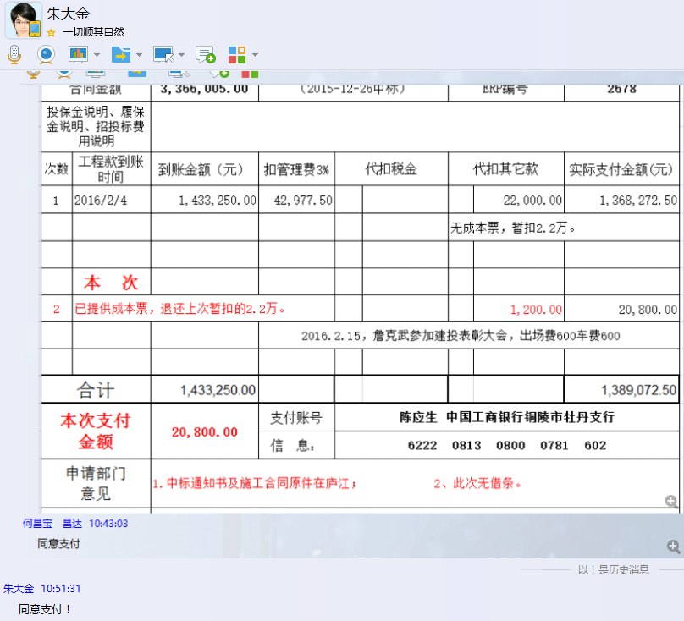

2678 铜陵市铜港路绿化工程 (3)
 |  | 工程款支付证书 |  |  |  |  | CD2016-010
工程名称 |  | 铜陵市铜港路绿化工程（及其燃气管道占用绿化买断项目） |  |  |  | 合作单位 |  | 陈应生13905625595 | CD201515 | 36 | 麻阳苗族自治县兰长公路兰村段改造工程（A1标段） | 2015.4.17 | 5254627.00 | #REF! | 甘晟轩13875837583 | 中标通知书 原件在合肥
合同金额 |  | 3,366,005.00 | （2015-12-26中标） |  |  | ERP编号 |  | 2678
投保金说明、履保金说明、招投标费用说明
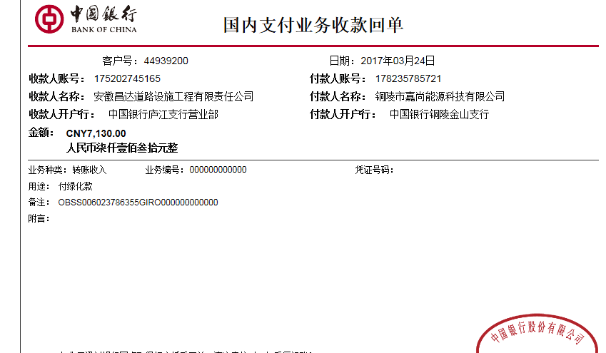
次数 | 工程款到账时间 | 到账金额（元） | 扣管理费3% | 代扣税金 |  | 代扣其它款 |  | 实际支付金额(元)
1 | 2016-02-04 | 1,433,250.00 | 42,997.50 | 0.03 |  |  | 22,000.00 | 1,368,252.50
 |  |  |  |  |  | 无成本票，暂扣2.2万。

 |  |  |  |  |  |  | -22,000.00
2 | 已提供成本票，退还上次暂扣的2.2万。（注：2.2万第3次再次重扣） |  |  |  |  |  | 1,200.00 | 20,800.00
 |  |  |  |  |  | 2016.2.15，詹克武参加建投表彰大会，出场费600车费600

3 | 2017-01-25 | 180,000.00 | 5,400.00 |  | 0.00 |  | 22,500.00 | 152,100.00
 |  |  |  |  |  | 进度管理费3% + 第2次退还的2.2万再次扣 + 2017.1.22办理外经证500
 | 本 次 铜港路绿化项目中燃气管道占用绿化买断项目
4 | 2017-03-24 | 7,130.00 | 213.90 |  | 0.00 |  | 500.00 | -1,083.90
 | 承兑汇票 | 250,000.00 | 7,500.00 |  |  |  | 承兑汇票： | 250,000.00
 | 注：费用不足部分现金交付后再取承兑。 |  |  |  |  | 2017.3.20办理外经证费用500.

合计 |  | 1,870,380.00 | 56,111.40 |  | 0.00 |  | 24,200.00 | 1,790,068.60
本次支付 金额 |  | 248,916.10 | 支付账号 | 陈应生 中国工商银行铜陵市牡丹支行
 |  |  | 信 息： | 6222 0813 0800 0781 602
申请部门 意见 |  | 1.中标通知书及施工合同、买断项目协议原件在庐江； 2、此次借条已提供。？？
项目管理 意见 |  | 何总、朱总已同意支付（附表背面截图）。
财务审核 意见
质安稽查 意见
总经理审批

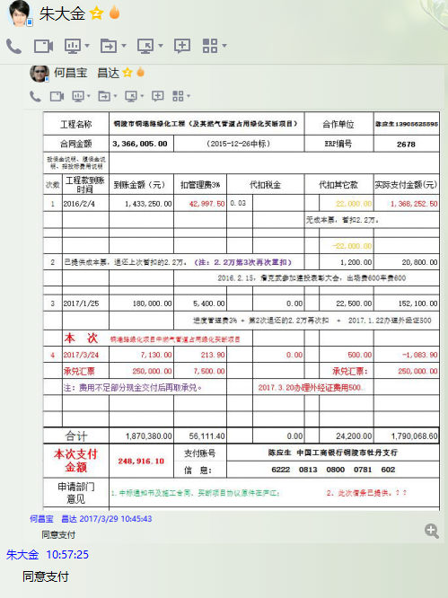

2678 铜陵市铜港路绿化工程 (4)
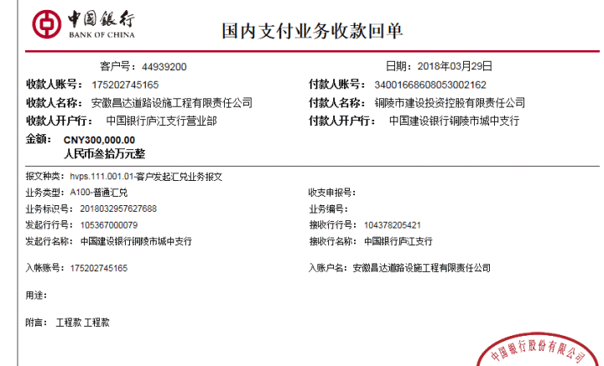
 |  | 工程款支付证书 |  |  |  |  | CD2016-010
工程名称 |  | 铜陵市铜港路绿化工程（及其燃气管道占用绿化买断项目） |  |  |  | 合作单位 |  | 陈应生13905625595 |  | CD201515 | 36 | 麻阳苗族自治县兰长公路兰村段改造工程（A1标段） | 2015.4.17 | 5254627.00 | #REF! | 甘晟轩13875837583 | 中标通知书 原件在合肥
合同金额 |  | 3,366,005.00 | （2015-12-26中标） |  |  | ERP编号 |  | 2678
次数 | 工程款到账时间 | 到账金额（元） | 扣管理费3% | 代扣税金 |  | 代扣其它款 |  | 实际支付金额(元)
1 | 2016-02-04 | 1,433,250.00 | 42,997.50 | 0.03 |  |  | 22,000.00 | 1,368,252.50
 |  |  |  |  |  | 无成本票，暂扣2.2万。

 |  |  |  |  |  |  | -22,000.00
2 | 已提供成本票，退还上次暂扣的2.2万。（注：2.2万第3次再次重扣） |  |  |  |  |  | 1,200.00 | 20,800.00
 |  |  |  |  |  | 2016.2.15，詹克武参加建投表彰大会，出场费600车费600

3 | 2017-01-25 | 180,000.00 | 5,400.00 |  | 0.00 |  | 22,500.00 | 152,100.00
 |  |  |  |  |  | 进度管理费3% + 第2次退还的2.2万再次扣 + 2017.1.22办理外经证500
 | 本次铜港路绿化项目中燃气管道占用绿化买断项目
4 | 2017-03-24 | 7,130.00 | 213.90 |  | 0.00 |  | 500.00 | -1,083.90 | 150+18+30
 | 承兑汇票 | 250,000.00 | 7,500.00 |  |  |  | 承兑汇票： | 250,000.00 | 720785.66
 | 注：费用不足部分现金交付后再取承兑。 |  |  |  |  | 2017.3.20办理外经证费用500.
 | 本次
5 | 2018-03-29 | 300,000.00 | 9,000.00 |  | 0.00 |  | 1,000.00 | 290,000.00
 |  |  |  |  |  | 2017.8.2核销外经证费用500 +2018.3.5办理涉税事项报告表费用500

合计 |  | 2,170,380.00 | 65,111.40 | - | 0.00 | - | 25,200.00 | 2,080,068.60
本次支付 金额 |  | 290,000.00 | 支付账号 | 付材料
 |  |  | 信 息： | 详见报销
申请部门 意见 |  | 1.中标通知书及施工合同、买断项目协议、绿化项目的竣工验收报告原件在庐江；
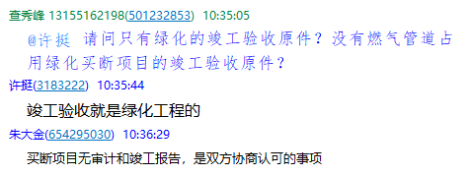
项目管理 意见 |  | 何总、朱总已同意支付（附表背面截图）。
财务审核 意见
质安稽查 意见
总经理审批 |  |  |  |  | 董事长审批

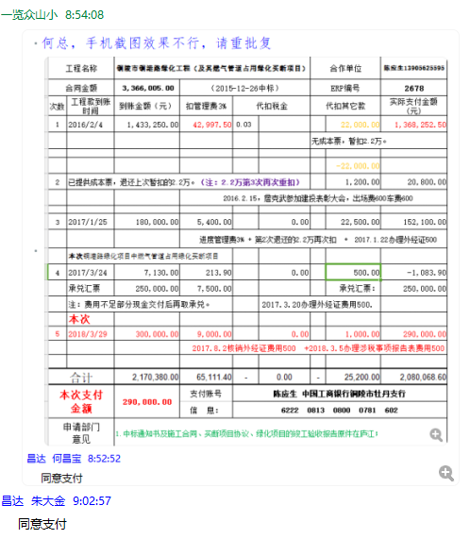

5
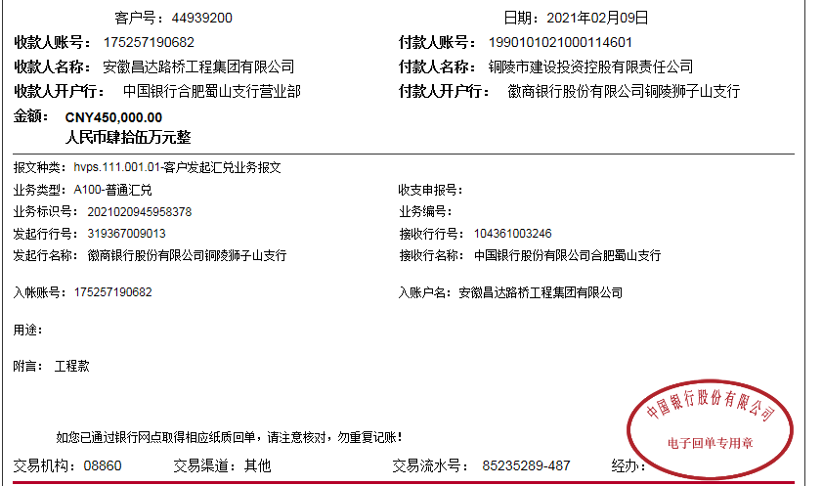
 |  | 工程款支付证书 |  |  |  |  | CD2016-010
工程名称 |  | 铜陵市铜港路绿化工程（及其燃气管道占用绿化买断项目） |  |  |  | 合作单位 |  | 陈应生13905625595 |  |  | CD201515 | 36 | 麻阳苗族自治县兰长公路兰村段改造工程（A1标段） | 2015.4.17 | 5254627.00 | #REF! | 甘晟轩13875837583 | 中标通知书 原件在合肥
合同金额 |  | 3,366,005.00 | 初审价2700785.66+257130元赔偿款 | （2015-12-26中标） |  | ERP编号 |  | 2678
次数 | 工程款到账时间 | 到账金额（元） | 扣管理费3% | 代扣税金 |  | 代扣其它款 |  | 实际支付金额(元)
1 | 2016-02-04 | 1,433,250.00 | 42,997.50 | 0.03 |  |  | 22,000.00 | 1,368,252.50
 |  |  |  |  |  | 无成本票，暂扣2.2万。

 |  |  |  |  |  |  | -22,000.00
2 | 已提供成本票，退还上次暂扣的2.2万。（注：2.2万第3次再次重扣） |  |  |  |  |  | 1,200.00 | 20,800.00
 |  |  |  |  |  | 2016.2.15，詹克武参加建投表彰大会，出场费600车费600

3 | 2017-01-25 | 180,000.00 | 5,400.00 |  | 0.00 |  | 22,500.00 | 152,100.00
 |  |  |  |  |  | 进度管理费3% + 第2次退还的2.2万再次扣 + 2017.1.22办理外经证500
 | 本次铜港路绿化项目中燃气管道占用绿化买断项目
4 | 2017-03-24 | 7,130.00 | 213.90 |  | 0.00 |  | 500.00 | -1,083.90
 | 承兑汇票 | 250,000.00 | 7,500.00 |  |  |  | 承兑汇票： | 250,000.00
 | 注：费用不足部分现金交付后再取承兑。 |  |  |  |  | 2017.3.20办理外经证费用500.
5 | 2018-03-29 | 300,000.00 | 9,000.00 |  | 0.00 |  | 1,000.00 | 290,000.00
 |  |  |  |  |  | 2017.8.2核销外经证费用500 +2018.3.5办理涉税事项报告表费用500
6 | 2021-02-09 | 450,000.00 | 13,500.00 |  | 162.00 |  | 100.00 | 436,000.00 | 剩余 | 238
 |  |  |  |  |  |  | 手续费 | 查全斌

合计 |  | 2,620,380.00 | 78,611.40 | - | 162.00 | - | 25,300.00 | 2,516,068.60
本次支付 金额 |  | 436,238.00 | 支付账号 | 付材料
 |  |  | 信 息： | 详见报销
申请部门 意见 |  | 1.中标通知书及施工合同、买断项目协议、绿化项目的竣工验收报告原件、在庐江；
项目管理 意见
财务审核 意见
质安稽查 意见
总经理审批 |  |  |  |  | 董事长审批

6
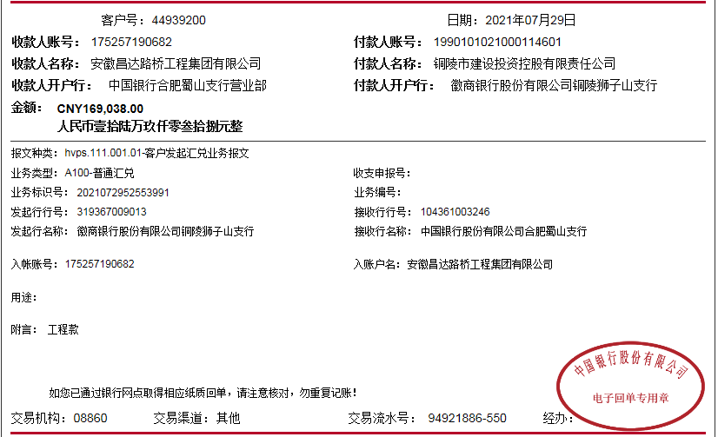
 |  | 工程款支付证书 |  |  |  |  | CD2016-010
工程名称 |  | 铜陵市铜港路绿化工程（及其燃气管道占用绿化买断项目） |  |  |  | 合作单位 |  | 陈应生13905625595 |  | CD201515 | 36 | 麻阳苗族自治县兰长公路兰村段改造工程（A1标段） | 2015.4.17 | 5254627.00 | #REF! | 甘晟轩13875837583 | 中标通知书 原件在合肥
合同金额 |  | 3,366,005.00 | 终审价2689038.06+257130元赔偿款 | （2015-12-26中标） |  | ERP编号 |  | 2678
次数 | 工程款到账时间 | 到账金额（元） | 扣管理费3% | 代扣税金 |  | 代扣其它款 |  | 实际支付金额(元)
1 | 2016-02-04 | 1,433,250.00 | 42,997.50 | 0.03 |  |  | 22,000.00 | 1,368,252.50
 |  |  |  |  |  | 无成本票，暂扣2.2万。
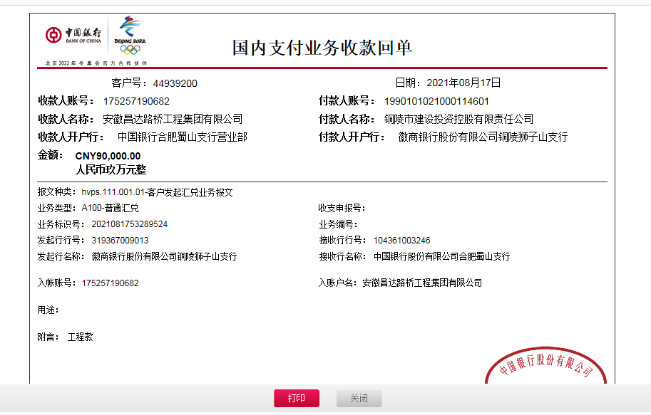
 |  |  |  |  |  |  | -22,000.00
2 | 已提供成本票，退还上次暂扣的2.2万。（注：2.2万第3次再次重扣） |  |  |  |  |  | 1,200.00 | 20,800.00
 |  |  |  |  |  | 2016.2.15，詹克武参加建投表彰大会，出场费600车费600

3 | 2017-01-25 | 180,000.00 | 5,400.00 |  | 0.00 |  | 22,500.00 | 152,100.00
 |  |  |  |  |  | 进度管理费3% + 第2次退还的2.2万再次扣 + 2017.1.22办理外经证500
 | 本次铜港路绿化项目中燃气管道占用绿化买断项目
4 | 2017-03-24 | 7,130.00 | 213.90 |  | 0.00 |  | 500.00 | -1,083.90
 | 承兑汇票 | 250,000.00 | 7,500.00 |  |  |  | 承兑汇票： | 250,000.00
 | 注：费用不足部分现金交付后再取承兑。 |  |  |  |  | 2017.3.20办理外经证费用500.
5 | 2018-03-29 | 300,000.00 | 9,000.00 |  | 0.00 |  | 1,000.00 | 290,000.00
 |  |  |  |  |  | 2017.8.2核销外经证费用500 +2018.3.5办理涉税事项报告表费用500
6 | 2021-02-09 | 450,000.00 | 13,500.00 |  | 162.00 |  | 100.00 | 436,000.00
 |  |  |  |  |  |  | 手续费 | 查全斌
7 | 2021-07-29 | 169,038.00 | 9,773.64 |  | 149.18 |  | 100.00 | 249,253.18
 | 2021-08-17 | 90,000.00 |  |  |  |  | 手续费

合计 |  | 2,879,418.00 | 88,385.04 | - | 311.18 | - | 25,400.00 | 2,765,321.78 | 2946168.06
本次支付 金额 |  | 249,253.18 | 支付账号 | 付材料 |  |  |  |  | 88385.0418
 |  |  | 信 息： | 详见报销
申请部门 意见 |  | 1.中标通知书及施工合同、买断项目协议、绿化项目的竣工验收报告、审计报告原件。
项目管理 意见
财务审核 意见
质安稽查 意见
总经理审批 |  |  |  |  | 董事长审批

